PORTEE sabliere_vitrage
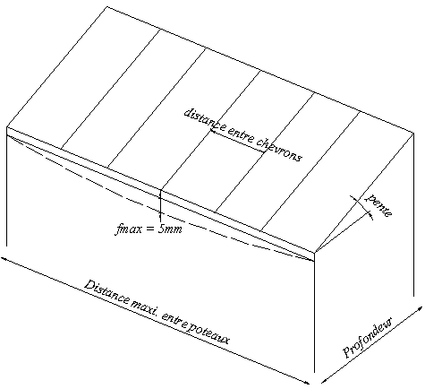
Version 01/2021 Ces valeurs sont données a titre indicatif et n'engagent pas Flandria !
V A R I A N T CALCUL PORTEE SABLIERE vitrage

SABLIERE 999302 & CHENEAU 432030 | Profondeur (m) | 3.000
RENFORT SABLIERE 739016 | Distance entre chevrons (m) | 0.700
CHEVRON 431356 | Pente (°) | 10
RENFORT Fe CHEVRON 739026 | Charge de neige (kg/m²) | 45
FLECHE MAXI = 5mm | Poids remplissage (kg/m²) | 35

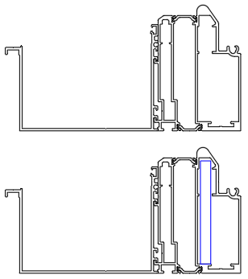
 | Distance maxi entre poteaux (m) _Sabliere non renforcée | 3.27

 | Distance maxi entre poteaux (m) _ Sabliere renforcée | 3.66

